상품제안서
[칼라 인쇄 각티슈] 정사각 고급 미용티슈 100매, 70매 | 상품코드: F25007

 |  |  |  |  |  |  | 02-412-0044 | www.easy1.co.kr
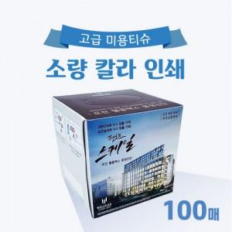

【상세/제작정보】

【인쇄/포장옵션】 | 풀칼라 / 포장불가능

【공급단가】 | 수량 | 1,000~ | 2,000~ | 3,000~ | 5,000~ | 10,000~
*VAT별도 | 100매 | 1,700원 | 1,640원 | 1,580원 | 1,520원 | 1,460원
 | 70매 | 1,620원 | 1,560원 | 1,500원 | 1,450원 | 1,390원

【상품 URL】 | https://dev.easy1.co.kr:443/src/goods_detail.php?gdno=25007

